3.09.01.07
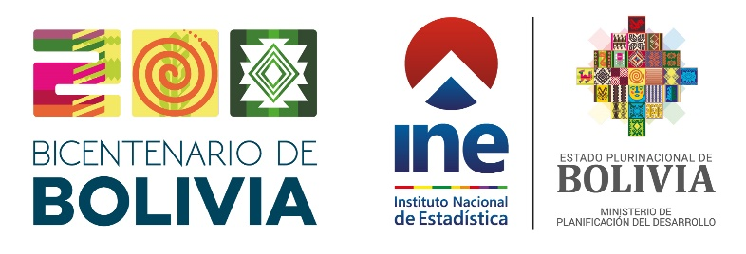 Cuadro N° 3.09.01.07
BOLIVIA: NÚMERO DE PARTIDAS DE MATRIMONIO REGISTRADOS POR AÑO DE REGISTRO, SEGÚN DEPARTAMENTO, 2010-2024
(En número)
DEPARTAMENTO | AÑO DE REGISTRO
 | 2010 | 2011 | 2012 | 2013 | 2014 | 2015 | 2016 | 2017 | 2018 | 2019 | 2020 | 2021 | 2022 | 2023 | 2024 (p)

BOLIVIA | 60,353 | 43,131 | 64,368 | 42,885 | 62,188 | 42,518 | 55,870 | 37,029 | 48,750 | 31,045 | 31,436 | 36,246 | 48,412 | 30,345 | 43,344
Chuquisaca | 3,184 | 2,115 | 3,651 | 1,935 | 3,033 | 1,742 | 2,750 | 1,512 | 2,323 | 1,410 | 1,437 | 1,563 | 2,244 | 1,324 | 1,916
La Paz | 19,091 | 12,240 | 18,891 | 11,716 | 17,869 | 11,833 | 15,578 | 10,300 | 14,589 | 8,963 | 8,753 | 9,303 | 13,124 | 7,570 | 10,858
Cochabamba | 12,297 | 8,586 | 13,196 | 8,409 | 12,662 | 8,157 | 12,295 | 7,952 | 10,301 | 6,354 | 6,837 | 7,428 | 10,898 | 6,240 | 9,126
Oruro | 3,333 | 2,306 | 3,592 | 2,356 | 3,474 | 2,171 | 3,102 | 1,985 | 2,801 | 1,768 | 1,869 | 1,838 | 2,856 | 1,620 | 2,351
Potosí | 5,528 | 3,452 | 5,843 | 3,284 | 5,180 | 2,825 | 4,715 | 2,300 | 3,811 | 1,989 | 2,171 | 2,347 | 3,965 | 1,773 | 3,100
Tarija | 2,255 | 1,917 | 2,638 | 1,986 | 2,787 | 1,970 | 2,445 | 1,614 | 2,053 | 1,302 | 1,311 | 1,370 | 1,881 | 1,165 | 1,565
Santa Cruz | 12,887 | 10,714 | 14,366 | 11,380 | 15,100 | 11,870 | 12,995 | 9,922 | 11,352 | 8,086 | 7,784 | 10,716 | 11,780 | 9,409 | 13,057
Beni | 1,480 | 1,492 | 1,686 | 1,494 | 1,664 | 1,577 | 1,617 | 1,176 | 1,207 | 948 | 1,018 | 1,287 | 1,299 | 978 | 1,051
Pando | 298 | 309 | 505 | 325 | 419 | 373 | 373 | 268 | 313 | 225 | 256 | 394 | 365 | 266 | 320
Fuente: Órgano Electoral Plurinacional
(p) Preliminar
Elaborado con la Base de Datos de Registro Civil.

